Oversikt
N-16 fil fra Statnett | 1,200

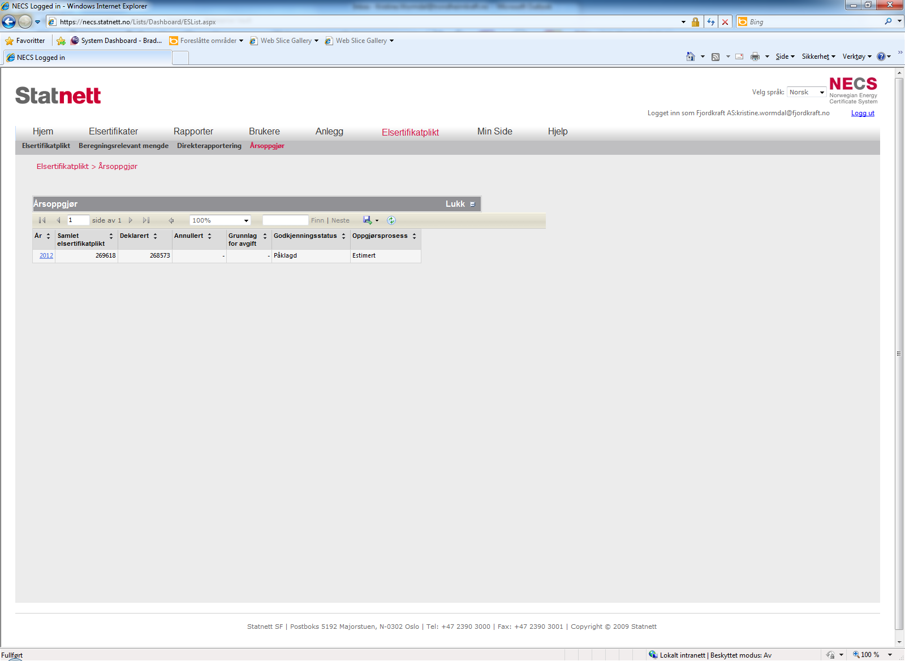
Påklagd | Innrapportert i NECS | Påklagd volum | Nytt volum | Kommentar
Netteier A | 400 | -100 | 300 | Kommet til enighet med netteier, se fane Netteier A.
Netteier B | 200 | 100 | 300 | Kommet til enighet med netteier, se egen fane.
Netteier C | 300 | -50 | 250 | Fremdeles ikke kommet til enighet

Justeret totalt beregningsrelevant volum | 1,150 | -50

 | Opprinnelig | Ny
Kvoteplikt | 59 | 56

Kvote 2013 | 4.90%

Netteier A
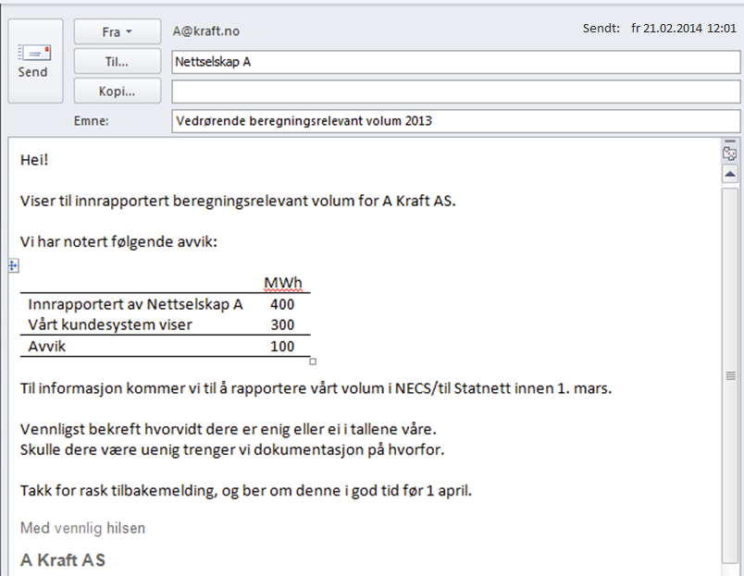
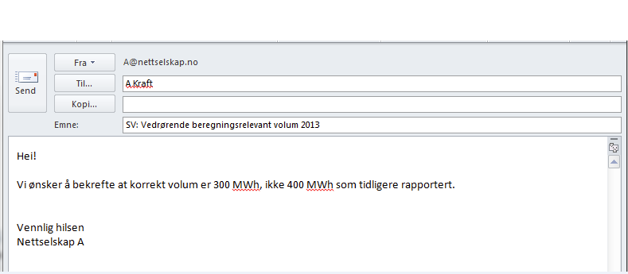
Sendt: ti 25.02.2014 12:45

Netteier B
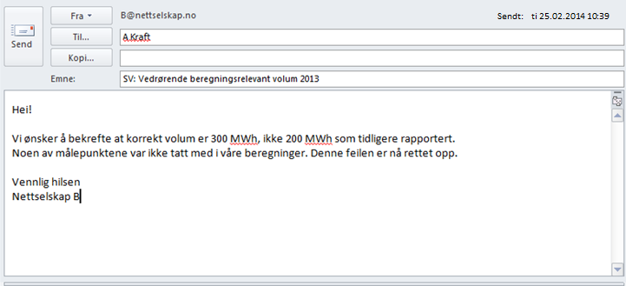

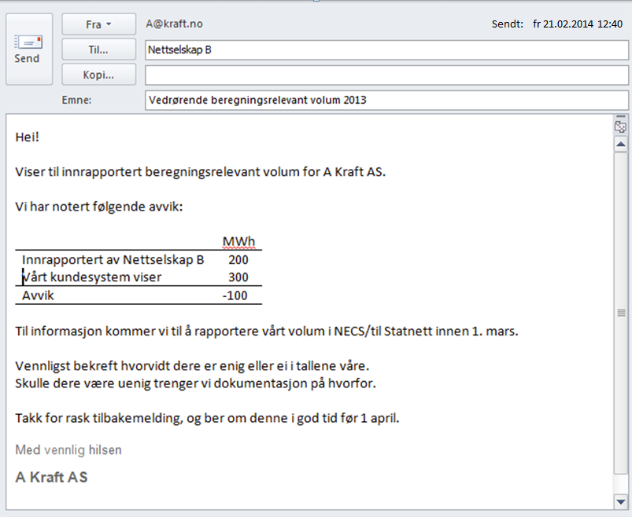

Netteier C
